Sheet1
扬州市职业大学档案馆办公家具配置清单
一、办公室
序号 | 名称 | 规格（mm) | 参考图片 | 数量 | 单位
1 | 办公桌 | 1400*700*760 | 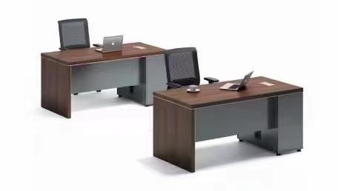 | 3 | 张 | 1、基材：采用E0级中密度纤维板，甲醛释放量≤0.124mg/m³，符合E0级环保标准，经过防潮、防虫、防腐化学处理，强度高，不变形； 2、面材：AAA级0.8mm厚天然胡桃木木皮贴面，经防虫防腐处理，耐磨性好，表面纹理清晰，色泽自然； 3、封边：与贴面用材种类相同的胡桃木实木封边条，用封士那油(SEALER) 进行封固，防止其吸收外界水分； 4、五金：优质五金件，结构简单，坚固耐用； 5、油漆：采用先进“五底三面”，底漆、面漆采用优质环保油漆，色泽美观、不褪色，无异味；
2 | 办公椅 | 常规 |  | 3 | 张 | 1、饰面：优质网布饰面，平服饱满、松紧均匀，舒适柔软、透气性强； 2、海棉：高密度高弹力定型海棉，软硬适中，不易变形，达到国家阻燃标准； 3、椅架：1.8厚圆管、一体扶手，表面经磨砂粉沫涂装；
3 | 洽谈桌 | 1800*900*760 | 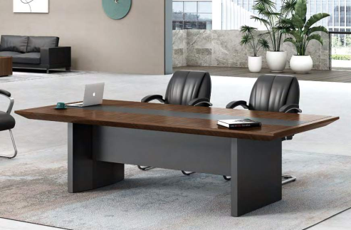 | 1 | 张 | 1、基材：采用E0级中密度纤维板，甲醛释放量≤0.124mg/m³，符合E0级环保标准，经过防潮、防虫、防腐化学处理，强度高，不变形； 2、面材：AAA级0.8mm厚天然胡桃木木皮贴面，经防虫防腐处理，耐磨性好，表面纹理清晰，色泽自然； 3、封边：与贴面用材种类相同的胡桃木实木封边条，用封士那油(SEALER) 进行封固，防止其吸收外界水分； 4、五金：优质五金件，结构简单，坚固耐用； 5、油漆：采用先进“五底三面”，底漆、面漆采用优质环保油漆，色泽美观、不褪色，无异味；
4 | 座椅 | 常规 |  | 4 | 张 | 1、饰面：优质网布饰面，平服饱满、松紧均匀，舒适柔软、透气性强； 2、海棉：高密度高弹力定型海棉，软硬适中，不易变形，达到国家阻燃标准； 3、椅架：1.8厚圆管、一体扶手，表面经磨砂粉沫涂装；
5 | 资料柜 | 800*400*1850 |  | 5 | 组 | 1、板材：采用国标一级优质冷轧钢板，裸板0.7mm厚，不包含外表涂层，柜体结构稳定无变形，牢固耐用，可自由拆卸层板，承载力强； 2、五金：钢制锁芯，防盗防撬，开启灵活，内嵌式拉手，手感舒适； 3、粉末：环保无磷粉末，静电喷涂，防腐性高，附着力强，不褪色，无有害物质，无刺鼻异味，健康环保； 4、工艺：能兼顾稳固性和设计美感的窄边框，边框成型后12mm厚，中间层板成型后20mm，上部有固定装置。
6 | 资料柜 | 800*400*1850 |  | 5 | 组
7 | 休息沙发 | 三人位 |  | 1 | 张 | 1、面料：优质进口西皮，厚度≥0、65mm，经防虫、防腐、分层等数十道专业工序处理，耐磨性强，透气性好，手感细腻无异味； 2、海棉：高密度高弹力定型海棉，软硬适中，不易变形，达到国家阻燃标准； 3、内框架：采用优质橡胶木框架，经去皮、烘干、防虫防腐处理； 4、曲木板：12mm厚环保曲木板，甲醛释放量≤0.124mg/m³； 5、底脚：钢制底脚，经酸洗、磷化、除锈后静电喷塑等工艺处理，美观稳固；
8 | 茶水柜 | 800*400*800 | 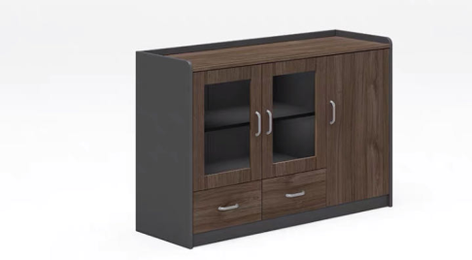 | 4 | 张 | 1、基材：采用E0级中密度纤维板，甲醛释放量≤0.124mg/m³，符合E0级环保标准，经过防潮、防虫、防腐化学处理，强度高，不变形； 2、面材：AAA级0.8mm厚天然胡桃木木皮贴面，经防虫防腐处理，耐磨性好，表面纹理清晰，色泽自然； 3、封边：与贴面用材种类相同的胡桃木实木封边条，用封士那油(SEALER) 进行封固，防止其吸收外界水分； 4、五金：优质五金件，结构简单，坚固耐用； 5、油漆：采用先进“五底三面”，底漆、面漆采用优质环保油漆，色泽美观、不褪色，无异味；
二、展示厅
1 | 展示柜 | 900*400*1850 |  | 3 | 组 | 1、板材：采用国标一级优质冷轧钢板，裸板0.7mm厚，不包含外表涂层，柜体结构稳定无变形，牢固耐用，可自由拆卸层板，承载力强； 2、五金：钢制锁芯，防盗防撬，开启灵活，内嵌式拉手，手感舒适； 3、粉末：环保无磷粉末，静电喷涂，防腐性高，附着力强，不褪色，无有害物质，无刺鼻异味，健康环保； 4、工艺：能兼顾稳固性和设计美感的窄边框，边框成型后12mm厚，中间层板成型后20mm，上部有固定装置。
三、专用阅档室
1 | 阅览桌 | 1500*900*750 | 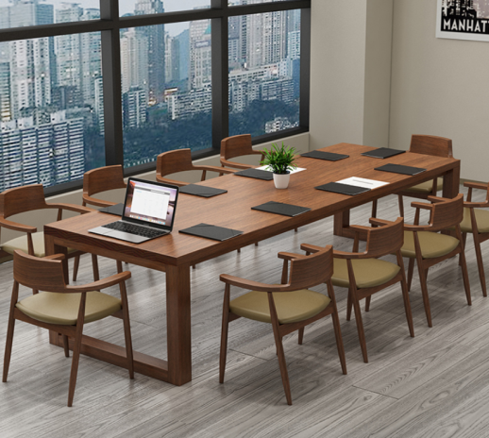 | 3 | 张 | 1.用材:采用橡胶木制作。经防潮、防虫、防腐化学处理,符合国家环保标准； 2.工艺：各部分链接紧密，粘合牢固，各受力点受力合理，长期使用无松动、晃动、颤动、裂纹、脱榫等现象； 3.油漆：采用优质环保高固耐磨水性漆；五底三面工艺，耐磨抗划痕，表面光滑平整，手感舒适，长期使用无裂纹、脱漆、脱色现象；
2 | 阅览椅 | 常规 |  | 12 | 张 | 1、坐垫：高密度高弹力定型海棉，外覆优质麻绒布，； 2、椅架：纯榉木制作，经防潮、防虫、防腐化学处理，构造稳固，结构轻盈，安全稳固，具有极好的承重能力； 3、油漆：环保油漆，纹理清晰自然，“五底三面”工艺，不褪色，无异味；
四、数字化加工室
1 | 操作平台 | 1600*800*760 | 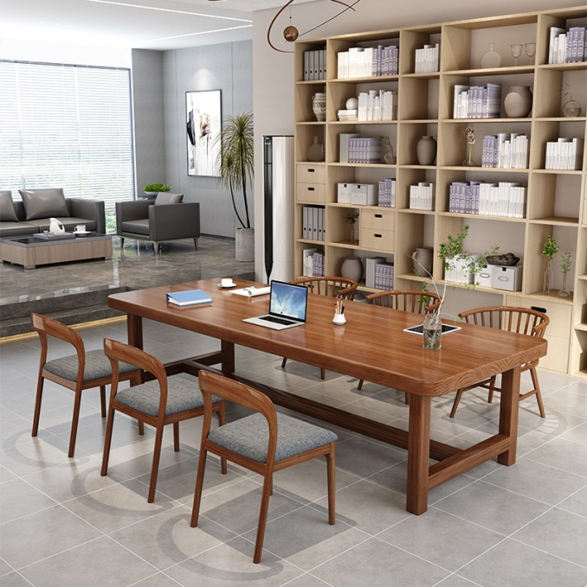 | 3 | 张 | 1.用材:采用橡胶木制作。经防潮、防虫、防腐化学处理,符合国家环保标准； 2.工艺：各部分链接紧密，粘合牢固，各受力点受力合理，长期使用无松动、晃动、颤动、裂纹、脱榫等现象； 3.油漆：采用优质环保高固耐磨水性漆；五底三面工艺，耐磨抗划痕，表面光滑平整，手感舒适，长期使用无裂纹、脱漆、脱色现象；
2 | 座椅 | 常规 |  | 12 | 张 | 1、坐垫：高密度高弹力定型海棉，外覆优质麻绒布，； 2、椅架：纯榉木制作，经防潮、防虫、防腐化学处理，构造稳固，结构轻盈，安全稳固，具有极好的承重能力； 3、油漆：环保油漆，纹理清晰自然，“五底三面”工艺，不褪色，无异味；
五、阅档大厅
1 | 阅览桌 | 1500*900*750 |  | 4 | 张 | 1.用材:采用橡胶木制作。经防潮、防虫、防腐化学处理,符合国家环保标准； 2.工艺：各部分链接紧密，粘合牢固，各受力点受力合理，长期使用无松动、晃动、颤动、裂纹、脱榫等现象； 3.油漆：采用优质环保高固耐磨水性漆；五底三面工艺，耐磨抗划痕，表面光滑平整，手感舒适，长期使用无裂纹、脱漆、脱色现象；
2 | 阅览椅 | 常规 |  | 16 | 张 | 1、坐垫：高密度高弹力定型海棉，外覆优质麻绒布，； 2、椅架：纯榉木制作，经防潮、防虫、防腐化学处理，构造稳固，结构轻盈，安全稳固，具有极好的承重能力； 3、油漆：环保油漆，纹理清晰自然，“五底三面”工艺，不褪色，无异味；
3 | 沙发 | 3+1+1 | 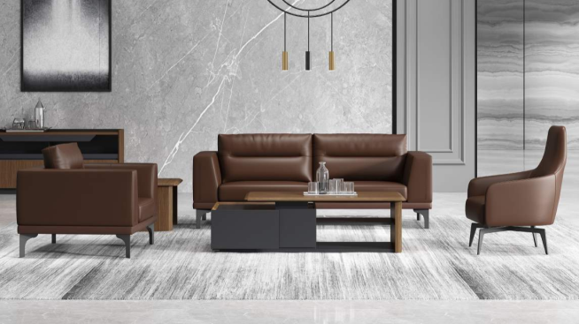 | 1 | 套 | 1、面料：优质进口西皮，厚度≥0、65mm，经防虫、防腐、分层等数十道专业工序处理，耐磨性强，透气性好，手感细腻无异味； 2、海棉：高密度高弹力定型海棉，软硬适中，不易变形，达到国家阻燃标准； 3、内框架：采用优质橡胶木框架，经去皮、烘干、防虫防腐处理； 4、曲木板：12mm厚环保曲木板，甲醛释放量≤0.124mg/m³； 5、底脚：钢制底脚，经酸洗、磷化、除锈后静电喷塑等工艺处理，美观稳固；
4 | 茶几 | 1200*600*450 |  | 1 | 张 | 1.用材:采用橡胶木制作。经防潮、防虫、防腐化学处理,符合国家环保标准； 2.工艺：各部分链接紧密，粘合牢固，各受力点受力合理，长期使用无松动、晃动、颤动、裂纹、脱榫等现象； 3.油漆：采用优质环保高固耐磨水性漆；五底三面工艺，耐磨抗划痕，表面光滑平整，手感舒适，长期使用无裂纹、脱漆、脱色现象；
六、档案库房
1 | 库房办公桌 | 1400*700*760 |  | 4 | 张 | 1、基材：采用E0级中密度纤维板，甲醛释放量≤0.124mg/m³，符合E0级环保标准，经过防潮、防虫、防腐化学处理，强度高，不变形； 2、面材：AAA级0.8mm厚天然胡桃木木皮贴面，经防虫防腐处理，耐磨性好，表面纹理清晰，色泽自然； 3、封边：与贴面用材种类相同的胡桃木实木封边条，用封士那油(SEALER) 进行封固，防止其吸收外界水分； 4、五金：优质五金件，结构简单，坚固耐用； 5、油漆：采用先进“五底三面”，底漆、面漆采用优质环保油漆，色泽美观、不褪色，无异味；
2 | 座椅椅 | 常规 |  | 4 | 张 | 1、饰面：优质网布饰面，平服饱满、松紧均匀，舒适柔软、透气性强； 2、海棉：高密度高弹力定型海棉，软硬适中，不易变形，达到国家阻燃标准； 3、椅架：1.8厚圆管、一体扶手，表面经磨砂粉沫涂装；
3 | 矮柜 | 1600*500*760 | 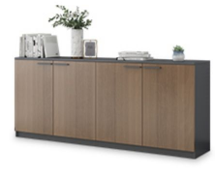 | 6 | 组 | 1、基材：采用E0级中密度纤维板，甲醛释放量≤0.124mg/m³，符合E0级环保标准，经过防潮、防虫、防腐化学处理，强度高，不变形； 2、面材：AAA级0.8mm厚天然胡桃木木皮贴面，经防虫防腐处理，耐磨性好，表面纹理清晰，色泽自然； 3、封边：与贴面用材种类相同的胡桃木实木封边条，用封士那油(SEALER) 进行封固，防止其吸收外界水分； 4、五金：优质五金件，结构简单，坚固耐用； 5、油漆：采用先进“五底三面”，底漆、面漆采用优质环保油漆，色泽美观、不褪色，无异味；
库房
1 | 靠墙矮柜 | 800*400*1000 |  | 3 | 组 | 1、基材：采用E0级中密度纤维板，甲醛释放量≤0.124mg/m³，符合E0级环保标准，经过防潮、防虫、防腐化学处理，强度高，不变形； 2、面材：AAA级0.8mm厚天然胡桃木木皮贴面，经防虫防腐处理，耐磨性好，表面纹理清晰，色泽自然； 3、封边：与贴面用材种类相同的胡桃木实木封边条，用封士那油(SEALER) 进行封固，防止其吸收外界水分； 4、五金：优质五金件，结构简单，坚固耐用； 5、油漆：采用先进“五底三面”，底漆、面漆采用优质环保油漆，色泽美观、不褪色，无异味；
2 | 座椅 | 常规 |  | 1 | 张 | 1、饰面：优质网布饰面，平服饱满、松紧均匀，舒适柔软、透气性强； 2、海棉：高密度高弹力定型海棉，软硬适中，不易变形，达到国家阻燃标准； 3、椅架：1.8厚圆管、一体扶手，表面经磨砂粉沫涂装；

